关系图
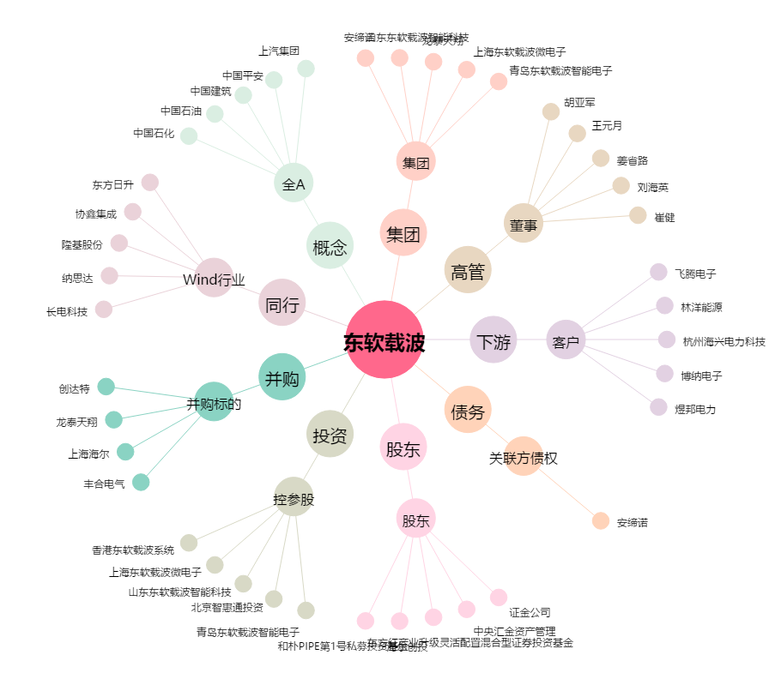
东软载波[300183.SZ] - 关系概览图

